Colunas
DESTAQUE OS MESES ACIMA DA META

 | Meta | 800

Total de vendas x meta
 | Mês | Vendas | Meta
 | J | 355 | 800
 | F | 284 | 800
 | M | 327 | 800
 | A | 988 | 800
 | M | 408 | 800
 | J | 514 | 800
 | J | 541 | 800
 | A | 571 | 800
 | S | 815 | 800
 | O | 1,553 | 800
 | N | 815 | 800
 | D | 830 | 800

 |  | Dentro da Meta

Barra
DESTAQUE OS MESES ACIMA DA META

 | Meta | 800

 | Mês | Vendas
 | Santa Catarina | 284
 | Belo Horizonte | 327
 | São Paulo | 355
 | Campinas | 408
 | Amazonas | 412
 | Foz do Iguaçu | 514
 | Londrina | 541
 | Pernambuco | 571

Linha
DESTAQUE OS MESES ACIMA DA META

 | Meta | 1000
Analise anual 2021
 | Mês | Vendas | Meta
 | J | 355 | 1000
 | F | 284 | 1000
 | M | 327 | 1000
 | A | 988 | 1000
 | M | 408 | 1000
 | J | 514 | 1000
 | J | 541 | 1000
 | A | 571 | 1000
 | S | 815 | 1000
 | O | 1,553 | 1000
 | N | 815 | 1000
 | D | 830 | 1000

Valores dentro da meta

Pareto
INFORMAÇÕES GRÁFICO DE PARETO
Sequência | Defeitos / Reclamações | Frequência | Freq. Acumulada | % | % Acumulada
1 | Demora na entrega do produto | 678 | 678 | 17% | 17%
2 | Atendimento nas lojas | 621 | 1,299 | 15% | 32%
3 | Atendimento via telefone | 564 | 1,863 | 14% | 46%
4 | Atendimento pela internet | 507 | 2,370 | 13% | 59%
5 | Produto com avarias | 450 | 2,820 | 11% | 70%
6 | Lojas oficiais longe | 393 | 3,213 | 10% | 79%
7 | Qualidade do produto | 336 | 3,549 | 8% | 88%
8 | Reclamação do preço do produto | 279 | 3,828 | 7% | 95%
9 | Outras reclamações | 222 | 4,050 | 5% | 100%
 |  | 4,050

Pareto

Controle
GRÁFICOS DE CONTROLE

Gráfico de Individuais

 | Instruções
 | O gráfico de individuais é usado para dados de variáveis contínuas e cada observação é plotada no gráfico, na sequência em que foi obtida.abaixo.

 | Subgrupo | Valores | Média | LSC | LIC
 | 1 | 10.00 | 14.15 | 22.36 | 5.95
 | 2 | 15.00 | 14.15 | 22.36 | 5.95
 | 3 | 16.00 | 14.15 | 22.36 | 5.95
 | 4 | 15.00 | 14.15 | 22.36 | 5.95
 | 5 | 12.00 | 14.15 | 22.36 | 5.95
 | 6 | 13.00 | 14.15 | 22.36 | 5.95
 | 7 | 14.00 | 14.15 | 22.36 | 5.95
 | 8 | 18.00 | 14.15 | 22.36 | 5.95
 | 9 | 19.00 | 14.15 | 22.36 | 5.95
 | 10 | 12.00 | 14.15 | 22.36 | 5.95
 | 11 | 15.00 | 14.15 | 22.36 | 5.95
 | 12 | 15.00 | 14.15 | 22.36 | 5.95
 | 13 | 10.00 | 14.15 | 22.36 | 5.95
 | 14
 | 15
 | 16
CAUSAS ESPECIAIS
- Seis pontos consecutivos crescentes ou decrescentes;
- Oito pontos abaixo ou acima da média;
- Um ponto fora dos limites de controle;
Avalie também se o comportamento apresenta "estágios". Pode ser interessante fazer um gráfico para cada estágio.
 | 17
 | 18
 | 19
 | 20
 | 21
 | 22
 | 23
 | 24
 | 25
 | 26
 | 27
 | 28
 | 29
 | 30
 | 31
 | 32
 | 33
 | 34
 | 35
Gráfico de Individuais
 | 36
 | 37
 | 38
 | 39
 | 40
 | 41
 | 42
 | 43
 | 44
 | 45
 | 46
 | 47
 | 48
 | 49
 | 50
 | 51
 | 52
 | 53
 | 54
 | 55
 | 56
 | 57
 | 58
 | 59
 | 60
 | 61
 | 62
 | 63
 | 64
 | 65
 | 66
 | 67
 | 68
 | 69
 | 70
 | 71
 | 72
 | 73
 | 74
 | 75
 | 76
 | 77
 | 78
 | 79
 | 80
 | 81
 | 82
 | 83
 | 84
 | 85
 | 86
 | 87
 | 88
 | 89
 | 90
 | 91
 | 92
 | 93
 | 94
 | 95
 | 96
 | 97
 | 98
 | 99
 | 100
 | 101
 | 102
 | 103
 | 104
 | 105
 | 106
 | 107
 | 108
 | 109
 | 110
 | 111
 | 112
 | 113
 | 114
 | 115
 | 116
 | 117
 | 118
 | 119
 | 120
 | 121
 | 122
 | 123
 | 124
 | 125
 | 126
 | 127
 | 128
 | 129
 | 130
 | 131
 | 132
 | 133
 | 134
 | 135
 | 136
 | 137
 | 138
 | 139
 | 140
 | 141
 | 142
 | 143
 | 144
 | 145
 | 146
 | 147
 | 148
 | 149
 | 150
 | 151
 | 152
 | 153
 | 154
 | 155
 | 156
 | 157
 | 158
 | 159
 | 160
 | 161
 | 162
 | 163
 | 164
 | 165
 | 166
 | 167
 | 168
 | 169
 | 170
 | 171
 | 172
 | 173
 | 174
 | 175
 | 176
 | 177
 | 178
 | 179
 | 180
 | 181
 | 182
 | 183
 | 184
 | 185
 | 186
 | 187
 | 188
 | 189
 | 190
 | 191
 | 192
 | 193
 | 194
 | 195
 | 196
 | 197
 | 198
 | 199
 | 200

Dispersão
Projeto | Dias de atraso | Satisfação
Proj1 | 3 | 3.9
Proj2 | -6 | 3.42
Proj3 | -1 | 3.1
Comparação satisfaçao x dias de atraso
Proj4 | 0 | 2.95
Proj5 | 4 | 1.83
Proj6 | 5 | 2.25
Proj7 | 9 | 1.92
Proj8 | 11 | 3.15
Proj9 | 19 | 2.85
Proj10 | 12 | 3
Proj11 | -5 | 2.64
Proj12 | -6 | 3.96

Dispersão

Dashnoard
PAINEL DE VENDAS


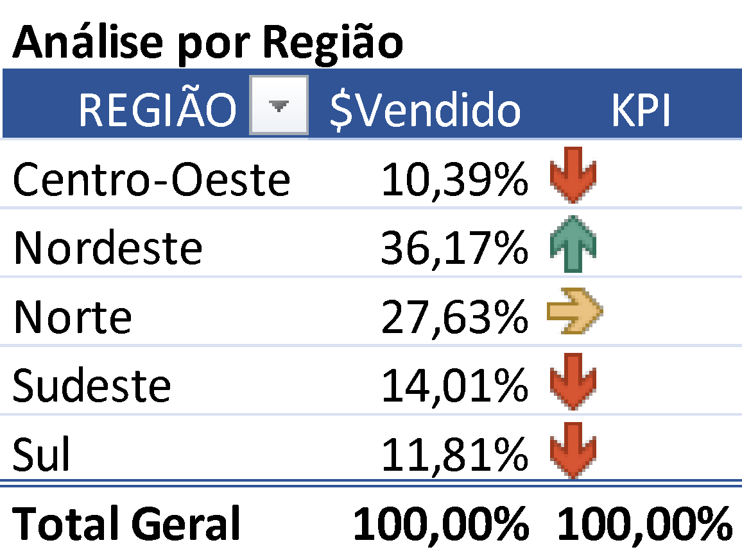
 | TOTAL DE VENDAS

Vendas por cidade
 | Vendas

Total de vendas x meta
 | Vendas | Meta

Planilha7
